7.02~7.05 pc와 pc 기술 프로토타입 기획서
우리는 7팀- 런앤 펀치 / PC와 PC기술 기획서

목차
 | 1. PC에 대하여

 | 2. PC의 기술에 대하여

 | 3. 기술 자원

 | 4. PC의 기술 - 일반 공격과 강 공격
 |  | 4-1. 일반 공격의 특징

 | 5. PC의 기술 - 회피
 |  | 5-1. 회피의 특징
 |  | 5-2. 회피와 강 공격
 |  | 5-3. 회피 방향

 | 6. PC의 기술 - 강 공격
 |  | 6-1. 강 공격의 특징
 |  | 6-2. 강 공격과 패링의 판정이 겹치면?

 | 7. PC의 기술 - 패링
 |  | 7-1. 패링의 특징
 |  | 7-2. 판정 겹침에 대한 해답

 | 8. PC의 기술 - 필살기
 |  | 8-1. 필살기의 특징
 |  | 8-2. 필살기 사용 가능 때 사용 가능한 기술

 | 9. 변수 & 리소스 정리

 | 1. PC에 대하여
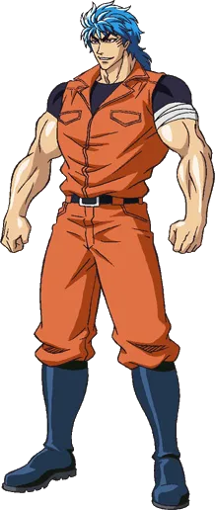
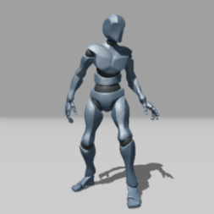
 |  |  |  |  | A. PC의 컨셉
 |  |  |  |  |  | 마법을 사용하지 못하는 대신,
 |  |  |  |  |  | 살아남기 위해 근육을 키운,
 |  |  |  |  |  | 마치 보디빌더 같은 외형을 갖췄다.

 |  |  |  |  |  | 상체와 하체가 균등하게
 |  |  |  |  |  | 발달 되어 있는 근육질의 남성

 |  |  |  |  | B. 프로토 타입에서 PC를 Y봇으로 설정한 이유
 |  |  |  |  |  | 프로토 타입 상태에서 가장
 |  |  |  |  |  | 중요한 것은 액션이 잘 보이는 것
 |  |  |  |  |  | 그렇기에, 겉 모습은 그다지
 |  |  |  |  |  | 중요하지 않다고 판단, Y봇으로 했다.

 |  |  |  | < 실제 프로토 타입에서 사용할 unity 에셋, Y봇> |  | 또한, 남성으로 컨셉을 잡은것을
 |  |  |  |  |  | 이어나가기 위해, 남성의 기본적인
 |  |  |  |  |  | 체형을 갖고 있는 Y봇으로 했다.

 |  |  | <PC 외형 레퍼런스_ 토리코>

